Página1
Nome | Cargo | Salário Mensal | Benefícios | Valor dos encargos | Custo Mensal do funcionário | Taxa Horária (R$/h) | Horas Alocadas | Custo Total no Projeto
Livia | Analista de Sistemas Pleno | R$ 5,890.07 | R$ 368.64 | R$ 2,356.03 | R$ 8,614.74 | R$ 26.26 | 328 | R$ 8,614.74
Ryan | Analista de Sistemas Junior | R$ 4,908.45 | R$ 368.64 | R$ 1,963.38 | R$ 7,240.47 | R$ 32.32 | 224 | R$ 7,240.47
Igor | Programador Junior | R$ 3,945.41 | R$ 368.64 | R$ 1,578.16 | R$ 5,892.21 | R$ 44.64 | 132 | R$ 5,892.21
LG | Programador Pleno | R$ 3,945.41 | R$ 368.64 | R$ 1,578.16 | R$ 5,892.21 | R$ 49.10 | 120 | R$ 5,892.21
Leo | Programador Junior | R$ 4,859.17 | R$ 368.64 | R$ 1,943.67 | R$ 7,171.48 | R$ 54.33 | 132 | R$ 7,171.48

RESERVA GERENCIAL |  |  |  | RESERVA CONTINGENCIA |  |  | CUSTOS INDIRETOS |  | CUSTOS DIRETOS
R$ 2,416.80 |  |  |  | R$ 7,250.41 |  |  |  |  | Equipe | R$ 34,811.11
 |  |  |  |  |  |  |  |  | Hospedagem na nuvem | R$ 500.00
 |  |  |  |  |  |  |  |  | Custos Operacionais (Aluguel, luz, Internet) | R$ 13,024.98

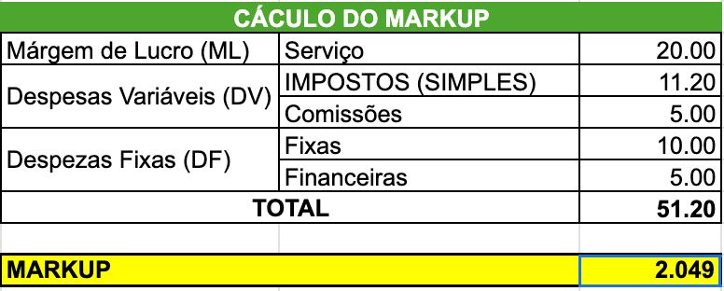
CUSTO TOTAL |  | Encargos
R$ 48,336.09 |  | 40%
MARKUP |  | Duração do Projeto
120.00% |  | 2 meses e meio
PREÇO FINAL
R$ 67,670.52

